关系图
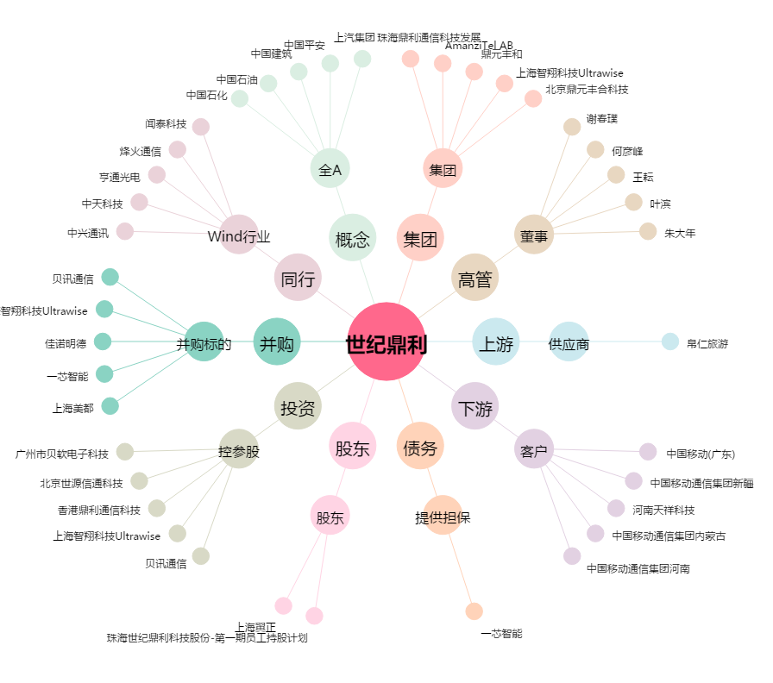
世纪鼎利[300050.SZ] - 关系概览图

